1. Woche


km-Erfassungsbogen
für alle Teilnehmenden, die KEINEN Internetaccount nutzen!

 |  | 1. Woche vom | 2022-06-26 | bis | 2022-07-02

 |  |  | Vor- und Nachname:

 |  |  | Teamname:

 | Anzahl der geradelten Kilometer

 | Tag | Datum | km | Anmerkung
 | 1 | 2022-06-26
 | 2 | 2022-06-27
 | 3 | 2022-06-28
 | 4 | 2022-06-29
 | 5 | 2022-06-30
 | 6 | 2022-07-01
 | 7 | 2022-07-02
 |  | Summe:

 | ACHTUNG: Bitte führen Sie Ihr Radelprotokoll möglichst tagesaktuell. Der Bogen muss einmal wöchentlich im lokalen Koordinationsbüro abgegeben werden.

 | Zutreffendes ankreuzen
 |  | Bei Teamübersichten nur Initialen anzeigen
 |  | Ich bin NICHT damit einverstanden, dass meine Teammitglieder meine erradelten Gesamtkilometer sehen können

 | Pflichtfeld
 |  | Ich stimme den umseitigen Datenschutzinformationen zu

 | Ort, Datum |  |  |  |  | Unterschrift

 | Bitte bis spätestens zum |  |  | 2022-07-06 | abgeben bei bzw. senden an:

 | Gemeinde Kirchheim b. München
 | Beatrix Winkler
 | Räterstraße 26
 | 85551 Kirchheim b. München

 | Tel: 089 90909-3306 |  |  | Fax: 089 90909-3307

 | E-Mail: beatrix.winkler@kirchheim-heimstetten.de

2. Woche
km-Erfassungsbogen
für alle Teilnehmenden, die KEINEN Internetaccount nutzen!

 |  | 2. Woche vom | 2022-07-03 | bis | 2022-07-09

 |  |  | Vor- und Nachname:

 |  |  | Teamname:

 | Anzahl der geradelten Kilometer

 | Tag | Datum | km | Anmerkung
 | 8 | 2022-07-03
 | 9 | 2022-07-04
 | 10 | 2022-07-05
 | 11 | 2022-07-06
 | 12 | 2022-07-07
 | 13 | 2022-07-08
 | 14 | 2022-07-09
 |  | Summe:

 | ACHTUNG: Bitte führen Sie Ihr Radelprotokoll möglichst tagesaktuell. Der Bogen muss einmal wöchentlich im lokalen Koordinationsbüro abgegeben werden.

 | Zutreffendes ankreuzen
 |  | Bei Teamübersichten nur Initialen anzeigen
 |  | Ich bin NICHT damit einverstanden, dass meine Teammitglieder meine erradelten Gesamtkilometer sehen können

 | Pflichtfeld
 |  | Ich stimme den umseitigen Datenschutzinformationen zu

 | Ort, Datum |  |  |  |  | Unterschrift

 | Bitte bis spätestens zum |  |  | 2022-07-13 | abgeben bei bzw. senden an:

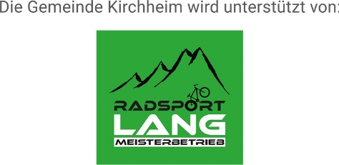
 | Gemeinde Kirchheim b. München
 | Beatrix Winkler
 | Räterstraße 26
 | 85551 Kirchheim b. München

 | Tel: 089 90909-3306 |  |  | Fax: 089 90909-3307

 | E-Mail: beatrix.winkler@kirchheim-heimstetten.de

